NOTA 1
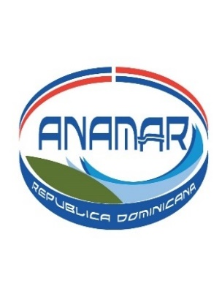

AUTORIDAD NACIONAL DE ASUNTOS MARITIMOS
DISPONIBILIDAD EN CAJA Y BANCO
Al 30 NOVIEMBRE 2024
EN RD$
NOTA 1

DISPONIBILIDAD EN BANCO BALANCE CONCILIACION BANCARIA AL 30 NOVIEMBRE 2024 | 226,777.98
MAS: | -
EFECTIVO EN CAJA CHICA | 40,000.00
TOTAL DISP. EFECTIVO EN CAJA Y BANCO AL 31/10/2024 | 266,777.98

Depto. Adm y Financiero
PREPARADO POR:

